Планограмма
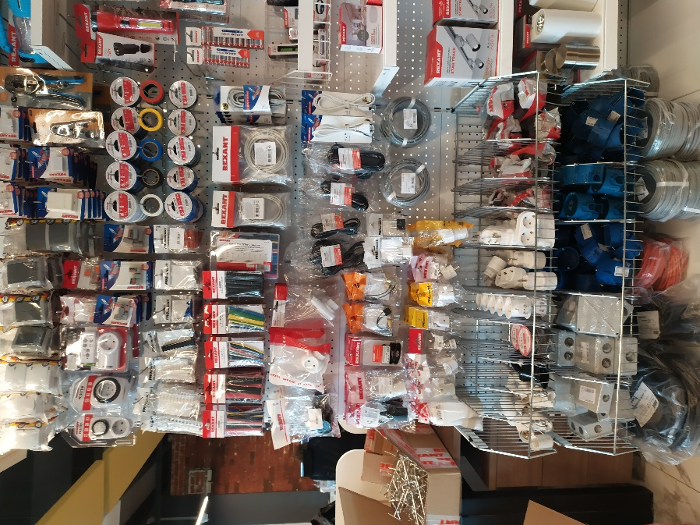
1.2 Планограмма. Электротехника + СКС
Тип Крючка: крючок для перфорации одинарный
№ п/п | 1. | 2. | 3. | 4. | 5. | 6. | 7. | 8. | 9. | 10. | 11. | 12. | Крючки, кол-во
1. | KR-78-0601 | KR-78-0604 | KR-78-0606 | KR-78-0608 | KR-78-0609 | KR-78-0611 | KR-78-0614 | 06-0081-А5 | 06-0081-A2 | 06-0081-A5 | 06-0083-A | 12-3432-6 | 12
 | 3 шт | 3 шт | 3 шт | 3 шт | 3 шт | 3 шт | 3 шт | 8 шт | 10 шт | 10 шт | 10 шт | 2 шт
2. | 11-6001 | 11-6005 | 10-6020 | 07-5206 | 07-5207 | 06-0104-B | 06-0111-A | 12-4042-4 |  |  |  |  | 8
 | 2 шт | 2 шт | 2 шт | 5 шт | 5 шт | 10 шт | 10 шт | 2 шт
3. |  |  |  | 06-0200-A5 | 06-0201-B5 | 06-0205-B5 |  | 09-2801 | 09-2805 | 09-2806 | 09-2803 | 09-2804 | 8
 |  |  |  | 5 шт | 6 шт | 5 шт |  | 5 шт | 5 шт | 5 шт | 5 шт | 5 шт
4. | 07-5010-9 | 07-5004-9 | 07-5006-9 | 07-5004-2-9 | 07-5212-5-9 | 07-5211-5-9 | 07-5213-5-9 | 09-2005 | 09-2006 | 09-2001 | 09-2604 | 09-2603 | 12
 | 10 шт | 10 шт | 10 шт | 10 шт | 10 шт | 10 шт | 10 шт | 5 шт | 5 шт | 5 шт | 5 шт | 5 шт
5. | 29-0102 | 29-0106 | 29-0104 | 29-0103 | 29-0107 | 29-0134 |  | 09-2205 | 09-2204 | 09-2206 | 09-2202 | 09-2201 | 11
 | 5 шт | 5 шт | 5 шт | 5 шт | 5 шт | 1 шт |  | 5 шт | 5 шт | 5 шт | 5 шт | 5 шт
6. |  |  |  |  |  |  |  | 06-3202 | 06-3204 | 06-3203 |  |  | 3
 |  |  |  |  |  |  |  | 10 шт | 10 шт | 10 шт
7.

8. | 11-1063-1 | 11-1063 | 11-6017 | 11-1145 | 11-1142 | 11-1147 | 11-1133 | 11-1134 | 06-3250 | 06-3251 |  |  | 10
 | 4 шт | 4 шт | 4 шт | 5 шт | 5 шт | 5 шт | 6 шт | 6 шт | 6 шт | 6 шт
9. | 11-8825 | 11-8801 | 36-3018 | 32-0103-9 | 32-0104-9 | 11-1041-9 | 11-1042-9 | 01-0052-25 | 01-0043-3-25 |  |  |  | 9
 | 5 шт | 5 шт | 10 шт | 10 шт | 10 шт | 10 шт | 10 шт | 1 шт | 1 шт
10. | 11-8891-9 | 11-8893-9 | 11-8831-9 | 11-8813-9 | 11-8533 | 11-8531 | 11-8535 | 11-8518 |  |  |  |  | 8
 | 8 шт | 8 шт | 5 шт | 5 шт | 5 шт | 8 шт | 5 шт | 5 шт
11. | 11-8819 | 11-8822 | 11-8817 | 09-2403 | 11-1080 | 11-1079 | 11-1075 | 111-001 | 111-004 | 111-113 | КОРЗИНА 1
 | 10 шт | 10 шт | 10 шт | 5 шт | 10 шт | 10 шт | 10 шт | 5 шт | 5 шт | 5 шт
12. | 28-3038 | 28-3046 | 28-3039 | 28-3056 | 28-3052 |  |  |  |  |  | КОРЗИНА 2
 | 30 шт | 30 шт | 30 шт | 5 шт | 5 шт
13. | 11-7072 | 11-7075 | 11-7090 | 11-7106 | 11-7109 | 11-7102 | 01-0052-25 | 01-0052-50 | 01-0043-3-25 | 01-0043-3-50 | ПОЛКА
 | 1 шт | 1 шт | 1 шт | 1 шт | 1 шт | 1 шт | 2 шт | 3 шт | 2 шт | 3 шт
Итого крючков |  |  |  |  |  |  |  |  |  |  |  |  | 81

